Cover
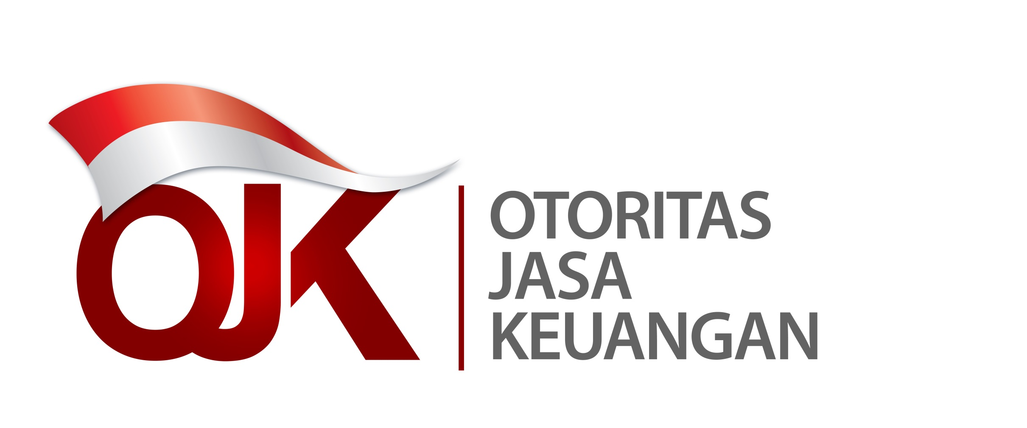

Statistik Lembaga Keuangan Mikro Indonesia
Laporan Empat Bulanan Periode April 2022
Indonesia Microfinance Institutions Statistics
Four Monthly Report December April 2022

